概要図
詳細設計書 | 画面名称 | B0603_説明会応募者一覧画面 | システムID |  |  | 改訂日 | 2020-10-01
 | 機能名称 |  | システム名称 |  |  | 改訂者 | 楊卿赫
説明会応募者

参照
 |  |  |  | 機能概要
B0603_説明会応募者一覧画面
 |  |  |  |  | （１）説明会応募者一覧

応募者情報

ユーザー

画面イメージ
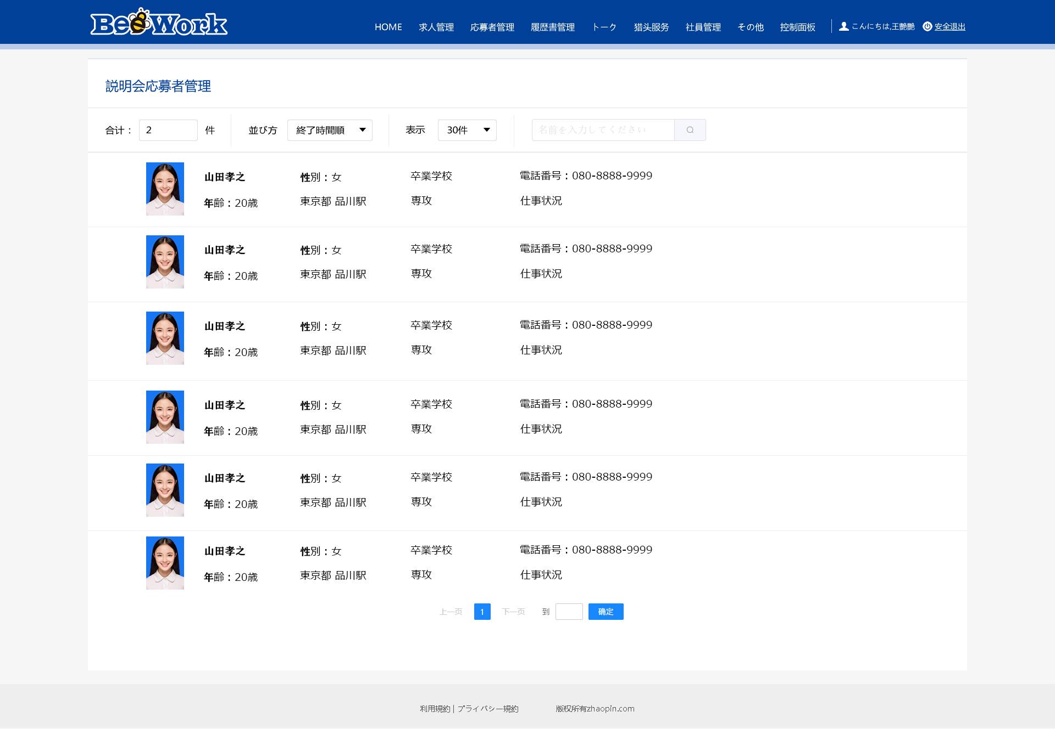
詳細設計書 | 画面名称 | B0603_説明会応募者一覧画面 | システムID | 改訂日 | 2020-10-01
 | 機能名称 |  | システム名称 | 改訂者 | 楊卿赫

画面イメージ

